53_abr_23
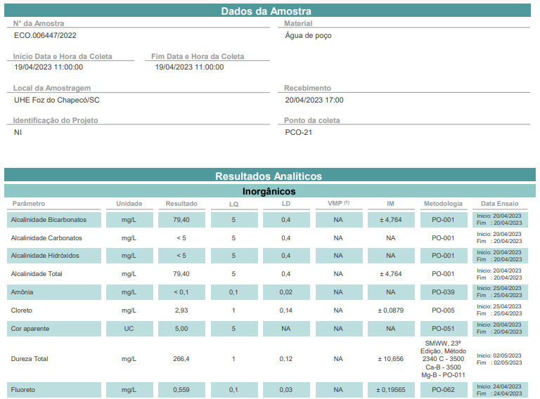
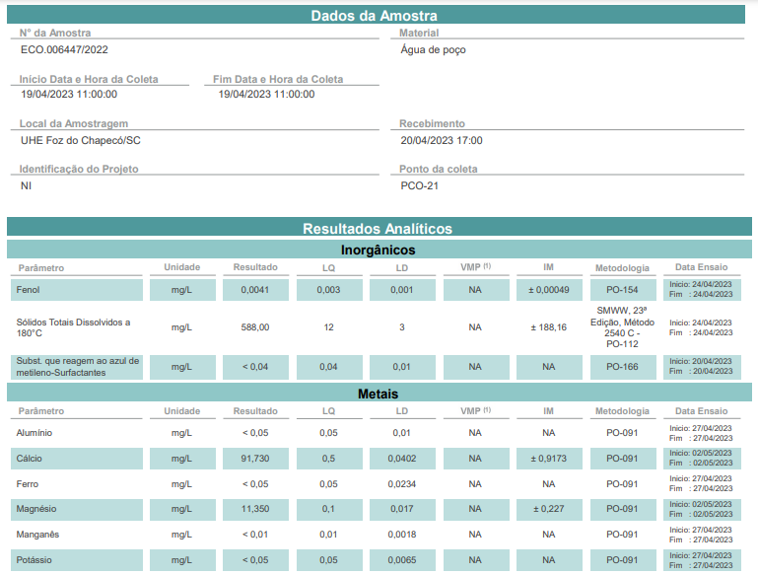
Parâmetro | Unidade | LQ³ | Poço | VMP¹
 |  |  | ERG22
Amônia | mg NH3/L | 0.1 | <LQ | 1.5
Nitrato | mg N/L | 5 | <LQ | 10.0
Nitrito | mg N/L | 0.01 | <LQ | 1.0
Alcalinidade CO3 | mg CaCO3/L | 5.0 | <LQ | -
Alcalinidade HCO3 | mg CaCO3/L | 5.0 | 79.40 | -
Alcalinidade OH- | mg CaCO3/L | 5.0 | <LQ | -
Alcalinidade Total | mg CaCO3/L | 5.0 | 79.40 | -
Dureza | mg CaCO3/L | 1.0 | 266.40 | 500.00
Surfactantes | mg/L | 0.04 | <LQ | 0.5
Cloreto | mg Cl/L | 1.0 | 2.93 | 250.00
Cor aparente | UC | 5.0 | 5.00 | 15.00
Fenóis Totais | mg C6H5OH/L | 0.003 | 0.004 | -
Coliformes Totais | NMP/100 mL | 1.8 | <LQ | ausência em 100 mL
Coliformes Termotolerantes | NMP/100 mL | 1.8 | <LQ | ausência em 100 mL
Fluoreto² | mg F/L | 0.1 | 0.559 | 1.500
Turbidez | NTU | 2.0 | <LQ | 5.00
SDT4 | mg/L | 12.0 | 588.00 | 500.00
Potássio Total | mg K/L | 0.05 | <LQ | -
Sódio Total | mg Na/L | 0.5 | 28.60 | 200.00
Alumínio | mg Al/L | 0.05 | <LQ | 0.20
Cálcio | mg Ca/L | 0.5 | 91.730 | -
Ferro | mg Fe/L | 0.05 | <LQ | 0.3
Magnésio | mg Mg/L | 0.1 | 11.350 | -
Manganês | mg Mn/L | 0.01 | <LQ | 0.1
Sulfato | mg SO4/L | 10.0 | 198.51 | 250.00
Sulfeto de Hidrogênio | mg S/L | 0.001 | <LQ | 0.1
Zinco | mg Zn/L | 0.01 | 0.127 | 5.0
pH de Campo* | [H+] | - | 8.43 | 6,0 - 9,5
Temp. de Campo* | °C | - | 18.40 | -
Temp. da Amostra* | °C | - | 21.90 | -
Condutividade * | mS/cm | - | 280.00 | -
Nível Estático | m | - | 8.06 | -
Nível Dinâmico | m | - | 12.81 | -
Vazão | m³/h | - | 2.92 | -
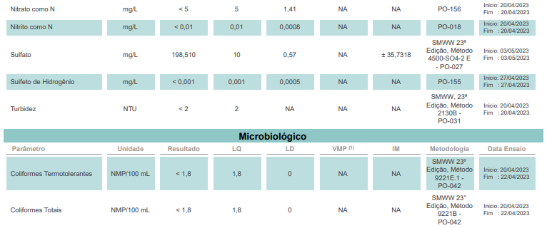
1. VMP: Valores máximos permitidos segundo Portaria nº 2.914 de 12/12/2011 e pela Resolução Conama n° 396 de 03/04/08, para consumo humano.
2. Fluoretos: A legislação do Rio Grande do Sul estabelece através da Portaria nº 10/99 que serão considerados dentro do padrão de Potabilidade as águas que apresentarem a concentração de íon fluoreto dentro da faixa de 0,6 a 0,9 mg/l.
3. LQ: Limite de Quantificação
4. STD: A Resolução CONAMA 396/08 estabelece 1000 mg/L como Valor Máximo Permitido (VMP) para o parâmetro STD.A Resolução CONAMA 396/08 estabelece 1000 mg/L como Valor Máximo Permitido (VMP) para o parâmetro STD.

